3.10
现需方向供方订购下列辅料：

款号 | 名称 | 图片 | 编号 | 件数 | 单件用料 | 订购数 | 价格
YAMES-AW25 | 价格牌 | 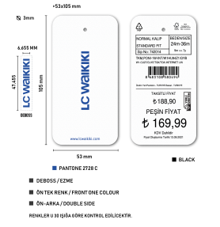 | T610566 | 832 | 1 | 832
 | 洗标 |  |  | 832 | 1 | 832
 | 无纺布条形唛 |  |  | 832 | 1 | 832
 | 配比贴纸（10*15cm） |  |  | 97 | 1 | 97

一.大货必须符合LC WAIKIKI测试要求（过检针/环保要求）塑料类要特别注意 邻苯二甲酸测试
二.大货请按+3%发货
三.交货日期：
三.付款方式:凭增值税发票
四.运输方式及费用:供方送货
五.缅甸单，需贴箱唛

